Chi tiết địa chất
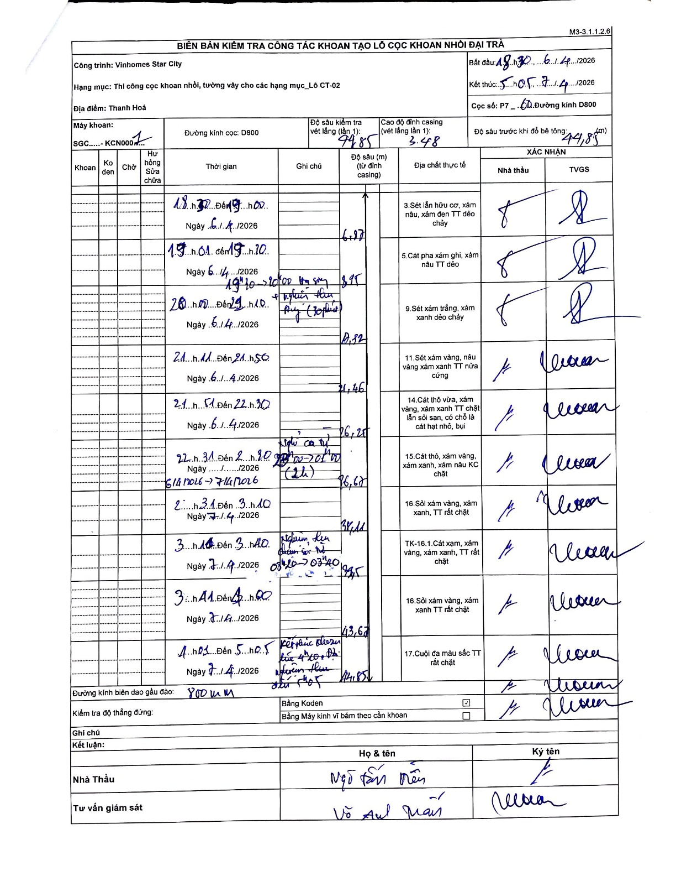
Dự án | Star City Thanh Hóa
Hạng mục | Thi công cọc khoan nhồi, tường vây cho các hạng mục_Lô CT-02
Tên bộ phận | Lô CT-02
Số hiệu cọc | P7-60
Tên Máy khoan | SGC-KCN0001
Đường kính | D800
Bắt đầu thi công | 18:30 06/04/2026
Kết thúc thi công | 05:05 07/04/2026

Địa chất TT | Đường kính | Mô tả lớp thiết kế | Từ (h) | Đến (h) | Cao độ từ | Cao độ đến | T.Gian (h) | Dài (m) | V (m/h) | Ghi chú
1 | D800 | Sét lẫn hữu cơ, xám nâu, xám đen TT dẻo chảy | 18:32 06/04/2026 | 19:00 06/04/2026 | -3.48 | -6.97 | 0.47 | 3.49 | 7.48
2 | D800 | Cát pha xám ghi, xám nâu TT dẻo | 19:01 06/04/2026 | 19:20 06/04/2026 | -6.97 | -8.95 | 0.32 | 1.98 | 6.25
3 | D800 | Sét xám trắng, xám xanh dẻo chảy | 20:00 06/04/2026 | 21:10 06/04/2026 | -8.95 | -20.32 | 1.17 | 11.37 | 9.75 | 19h20-20h00 hạ song + nghiệm thu R-V (30 phút)
4 | D800 | Sét xám vàng, nâu vàng xám xanh TT nửa cứng | 21:11 06/04/2026 | 21:50 06/04/2026 | -20.32 | -21.46 | 0.65 | 1.14 | 1.75
5 | D800 | Cát thô vừa, xám vàng, xám xanh TT chặt lẫn sỏi sạn, có chỗ là cát hạt nhỏ, bụi | 21:51 06/04/2026 | 22:30 06/04/2026 | -21.46 | -26.25 | 0.65 | 4.79 | 7.37
6 | D800 | Cát thô, xám vàng, xám xanh, xám nâu KC chặt | 22:31 06/04/2026 | 02:30 07/04/2026 | -26.25 | -26.68 | 3.98 | 0.43 | 0.11 | Nghỉ ca từ 22h31-02h00 (2h)
7 | D800 | Sỏi xám vàng, xám xanh, TT rất chặt | 02:31 07/04/2026 | 03:10 07/04/2026 | -26.68 | -34.11 | 0.65 | 7.43 | 11.43
8 | D800 | TK-16.1. Cát xạm, xám vàng, xám xanh, TT rất chặt | 03:11 07/04/2026 | 03:40 07/04/2026 | -34.11 | -39.45 | 0.48 | 5.34 | 11.05 | Nghiệm thu chuẩn bị hạ 03h20 -> 03h40
9 | D800 | Sỏi xám vàng, xám xanh TT rất chặt | 03:41 07/04/2026 | 04:30 07/04/2026 | -39.45 | -43.67 | 0.82 | 4.22 | 5.17
10 | D800 | Cuội đa màu sắc TT rất chặt | 04:31 07/04/2026 | 05:05 07/04/2026 | -43.67 | -44.85 | 0.57 | 1.18 | 2.08 | Kết thúc khoan lúc 4h40. Dọn vữa bùn sâu 5h05

ẢNH BIÊN BẢN GỐC

